dvouhra
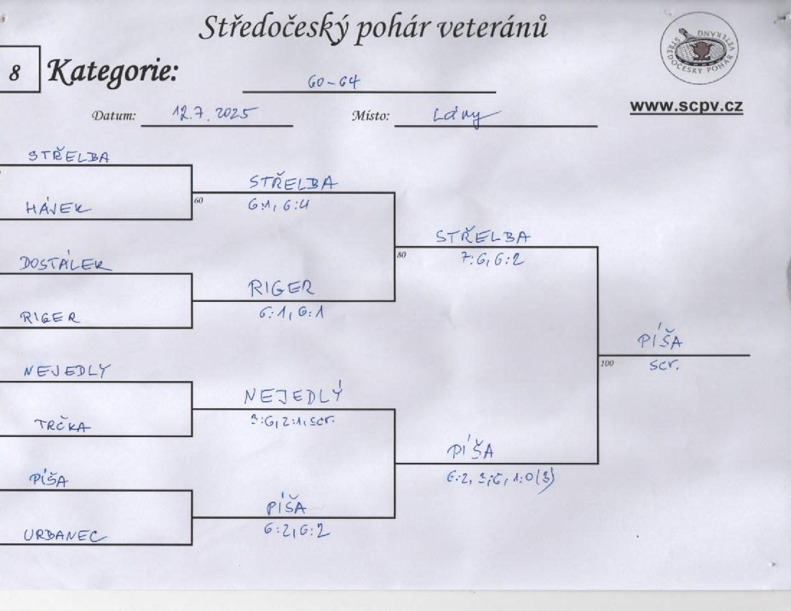

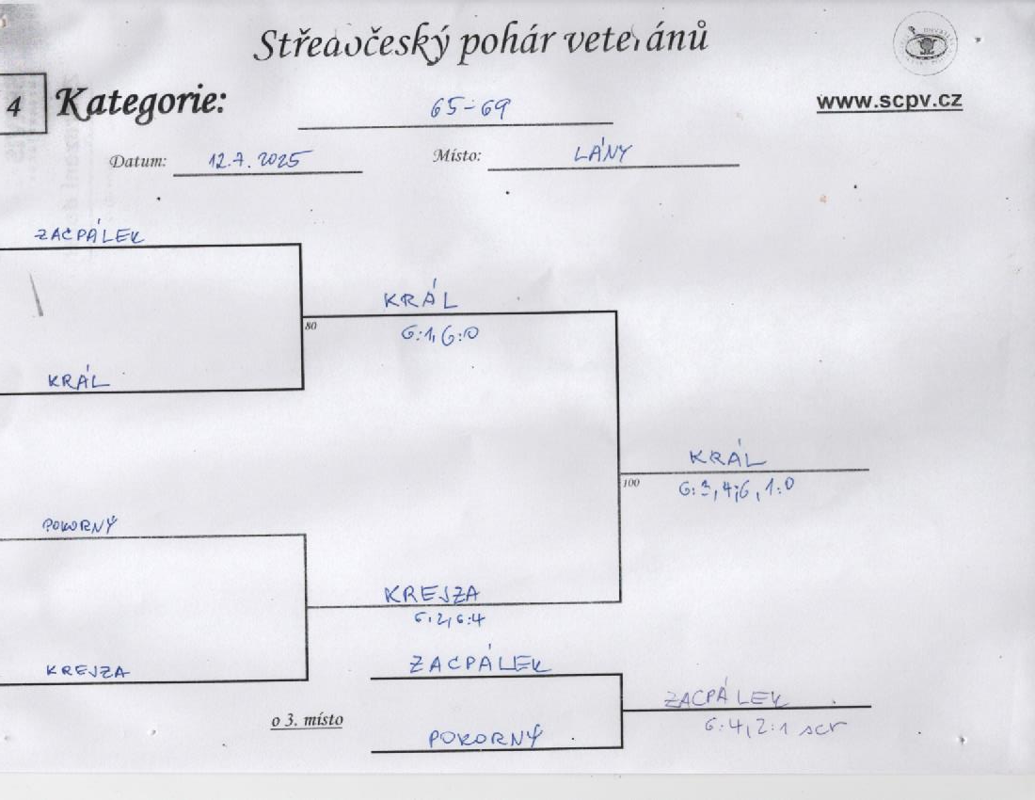

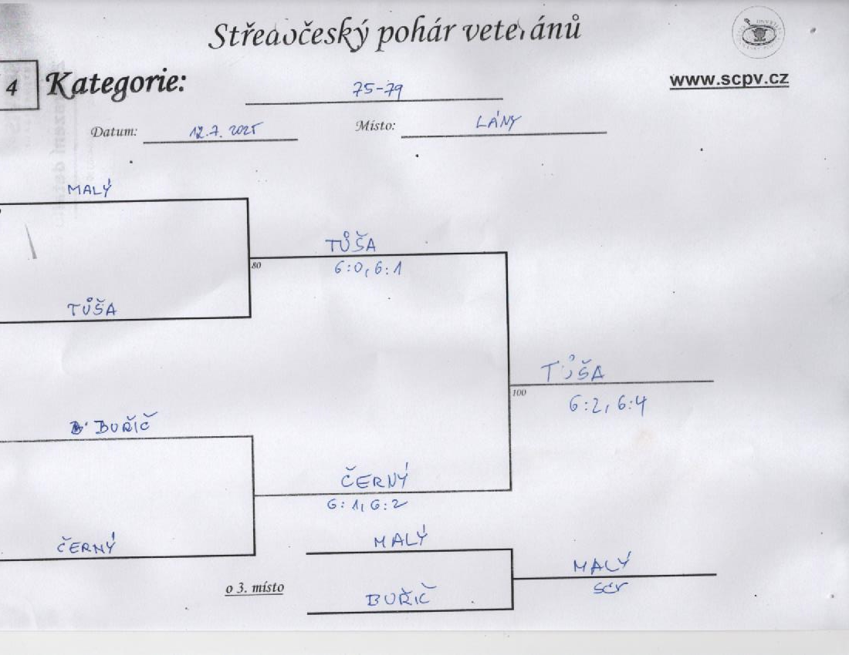

Lány 12. 7. 2025
Kategorie 80 - 84

Martti Hietikko

 |  | Homola
 |  | 6:4, 4:6, 10:6
Jan Homola
 |  |  |  | Buňata
Michal Buňata |  |  |  | 6:1, 6:3

 |  | Buňata
 |  | 6:2, 6:2
Imrich Csontos

 | Imrich Csontos

o 3. místo |  |  | Csontos
 |  |  | 7:6 (6), 7:6 (6)
 | Imrich Csontos

